Схематическое расположение
Схематическое расположение деффектных участок асфальтового покрытия
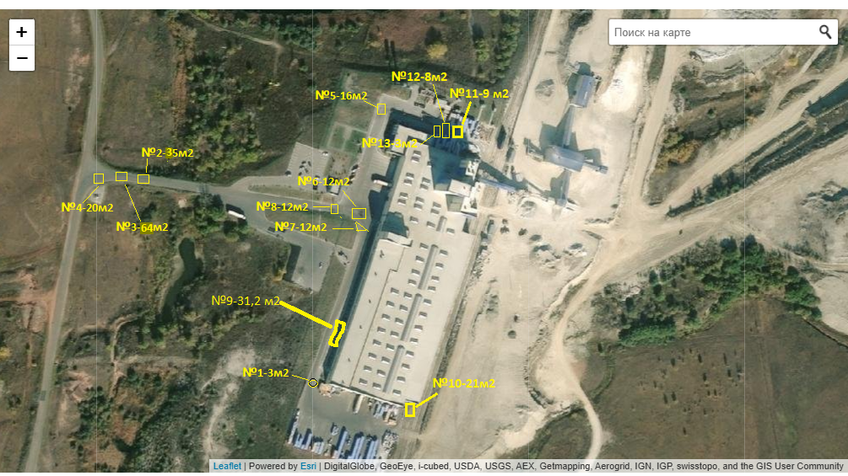
 | № на схеме | Размеры,м |  | Площадь, м2 | Примечание |  | фото (ссылка)
 |  | Ширина,м | Длина,м
 | 1 | 1.0 | 3.0 | 3 | Ямочный ремонт без разбора основания | ручная укладка, уплотнение спецтехникой | Фото участка\фото 06.05.2026\№1-3м2.JPG
 | 2 | 5.0 | 7.0 | 35 | Ямочный ремонт с разбором основания | ручная укладка, уплотнение спецтехникой | Фото участка\фото 06.05.2026\№2-35м2.JPG
 | 3 | 8.0 | 8.0 | 64 | Ямочный ремонт с разбором основания | ручная укладка, уплотнение спецтехникой | Фото участка\фото 06.05.2026\№3-64м2.JPG
 | 4 | 5.0 | 4.0 | 20 | Ямочный ремонт с разбором основания | ручная укладка, уплотнение спецтехникой | Фото участка\фото 06.05.2026\№4-20м2.JPG
 | 5 | 4.0 | 4.0 | 16 | Ямочный ремонт с разбором основания | ручная укладка, уплотнение спецтехникой | Фото участка\фото 06.05.2026\№5-16м2.JPG
 | 6 | 3.0 | 4.0 | 12 | Ямочный ремонт с разбором основания | ручная укладка, уплотнение спецтехникой | Фото участка\фото 06.05.2026\№6-12м2.JPG
 | 7 | 3.0 | 4.0 | 12 | Ямочный ремонт с разбором основания | ручная укладка, уплотнение спецтехникой | Фото участка\фото 06.05.2026\№7-12м2.JPG
 | 8 | 6.0 | 2.0 | 12 | Ямочный ремонт с разбором основания | ручная укладка, уплотнение спецтехникой | Фото участка\фото 06.05.2026\№8-12м2.JPG | Новый объем
 | 9 | 2.6 | 12.0 | 31 | Ямочный ремонт без разбора основания | ручная укладка, уплотнение спецтехникой | Фото участка\фото 06.05.2026\№9-31,2м2.JPG | Новый объем
 | 10 | 3.0 | 7.0 | 21 | Ямочный ремонт без разбора основания | ручная укладка, уплотнение спецтехникой | Фото участка\фото 06.05.2026\№10-21м2.JPG | Новый объем
 | 11 | 3.0 | 3.0 | 9 | Ямочный ремонт с разбором основания | ручная укладка, уплотнение спецтехникой | Фото участка\фото 06.05.2026\№11-9м2.JPG | Новый объем
 | 12 | 4.0 | 2.0 | 8 | Ямочный ремонт с разбором основания | ручная укладка, уплотнение спецтехникой | Фото участка\фото 06.05.2026\№12-8м2.JPG | Новый объем
 | 13 | 3.0 | 1.0 | 3 | Ямочный ремонт без разбора основания | ручная укладка, уплотнение спецтехникой | Фото участка\фото 06.05.2026\№13-3м2.JPG | Новый объем
 | Итого |  |  | 246.20

 | итого Ямочный ремонт с разбором основания |  |  |  | 188.0 |  | ямочный ремонт с разбором основания.
 | уз них укладка вручную |  |  |  | 188.0
 | из них укладка асфальтоукладчиком |  |  |  | 0.0

 | итого Ямочный ремонт без разбора основания |  |  |  | 58.2 |  | ямочный ремонт без разбора основания
 | итого ямочный автоукл |  |  |  | 0.0
 | уз них укладка вручную |  |  |  | 58.2

